G1 taux de consommation 2019
Titre | GRAPHIQUE 1 – TAUX DE CONSOMMATION DU DROIT EN MOYENNE EN 2019
Source | Fichier national des allocataires, Unédic
Champ | Allocataires dont la prise en charge par l'Assurance chômage est interrompue au moins 6 mois en 2019, hors intermittent du spectacle, France entière
Unité | Pourcentage

Ensemble | 100%
Droit consommé | 59%
Droit non consommé | 41%

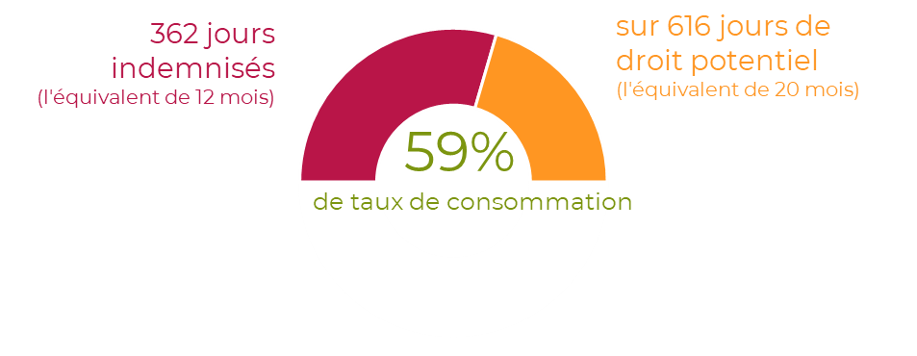

G2 issue
Titre | GRAPHIQUE 2 – RÉPARTITION DES PÉRIODES SELON LEUR ISSUE EN 2019
Source | Fichier national des allocataires, Unédic
Champ | Allocataires dont la prise en charge par l'Assurance chômage est interrompue au moins 6 mois en 2019, hors intermittent du spectacle, France entière
Unité | Pourcentage

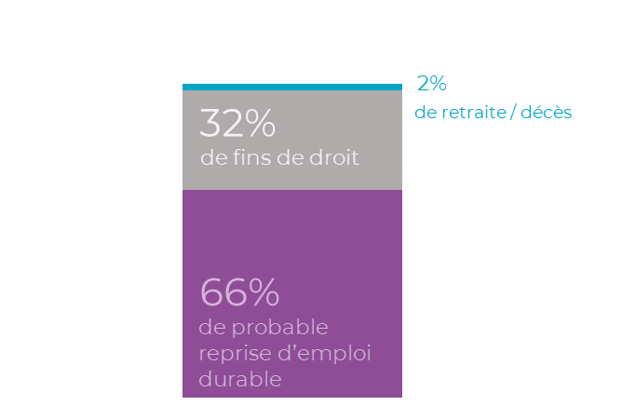
Ensemble | 100%
Probable reprise d'emploi durable | 66%
Fins de droit | 32%
Retraite / décès | 2%

G3 evol conso
Titre | GRAPHIQUE 3 – ÉVOLUTION DU NOMBRE MOYEN DE JOURS INDEMNISÉS, DE DROIT POTENTIEL, DU TAUX DE CONSOMMATION ET DE LA PART DE FIN DE DROITS DEPUIS 2005
Source | Fichier national des allocataires, Unédic
Champ | Allocataires dont la prise en charge par l'Assurance chômage est interrompue au moins 6 mois, hors intermittent du spectacle, France entière
Unité | Jours / pourcentage
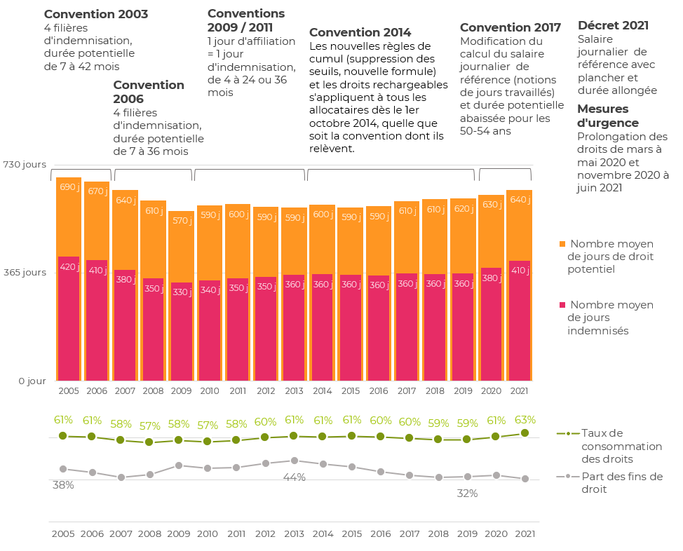
Année où la prise en charge est interrompue | Nombre moyen de jours indemnisés | Nombre moyen de jours de droit potentiel | Nombre moyen de jours indemnisés arrondi | Nombre moyen de jours de droit potentiel arrondi | Taux de consommation des droits | Part des fins de droit
2005 | 420 jours | 688 jours | 420j | 690j | 61% | 38%
2006 | 408 jours | 674 jours | 410j | 670j | 61% | 35%
2007 | 375 jours | 644 jours | 380j | 640j | 58% | 32%
2008 | 346 jours | 609 jours | 350j | 610j | 57% | 34%
2009 | 333 jours | 575 jours | 330j | 570j | 58% | 40%
2010 | 340 jours | 593 jours | 340j | 590j | 57% | 38%
2011 | 348 jours | 597 jours | 350j | 600j | 58% | 39%
2012 | 352 jours | 588 jours | 350j | 590j | 60% | 42%
2013 | 359 jours | 586 jours | 360j | 590j | 61% | 44%
2014 | 361 jours | 596 jours | 360j | 600j | 61% | 41%
2015 | 359 jours | 586 jours | 360j | 590j | 61% | 39%
2016 | 357 jours | 590 jours | 360j | 590j | 60% | 36%
2017 | 363 jours | 607 jours | 360j | 610j | 60% | 33%
2018 | 361 jours | 614 jours | 360j | 610j | 59% | 32%
2019 | 362 jours | 616 jours | 360j | 620j | 59% | 32%
2020 | 382 jours | 629 jours | 380j | 630j | 61% | 33%
2021 | 406 jours | 645 jours | 410j | 640j | 63% | 31%

